Académie
Figure 1 : Proportion d’élèves de CP présentant une maîtrise satisfaisante (au dessus du seuil 2) selon le domaine évalué en français en 2021 et 2022 dans l’académie d’Orléans-Tours

 | Items | 2021 | 2022
 | Comprendre des mots à l'oral | 72.2% | 73.1%
 | Comprendre des phrases à l'oral | 85.1% | 86.4%
 | Comprendre des textes à l'oral | 86.6% | 86.4%
 | Connaitre le nom des lettres et le son qu’elles produisent | 80.6% | 81.0%
 | Manipuler des phonèmes | 83.7% | 84.2%
 | Manipuler des syllabes | 82.1% | 82.9%
 | Reconnaître les différentes écritures d’une lettre | 65.0% | 70.6%

Note de lecture : A la rentrée 2022, 70,6 % des élèves de CP présentent une maîtrise satisfaisante dans le domaine «Reconnaître les différentes écritures d’une lettre», contre 65,0 % en 2021.
Champ : académie d’Orléans-Tours, public et privé sous contrat
Source : Rectorat de l'académie d'Orléans-Tours - DEP, MENJ-DEPP, Repères CP.

Figure 2 : Proportion d’élèves de CP présentant une maîtrise satisfaisante (au dessus du seuil 2) selon le domaine évalué en mathématiques en 2021 et 2022 dans l’académie Orléans-Tours

 | 2021 | 2022
Comparer des nombres | 79.2% | 81.0%
Ecrire des nombres entiers | 89.9% | 90.2%
Lire des nombres entiers | 93.0% | 93.2%
Placer un nombre sur une ligne graduée |  | 75.9%
Quantifier des collections | 86.2% | 86.3%
Reproduire un assemblage | 84.3% | 84.8%
Résoudre des problèmes | 67.0% | 68.3%
 | Items | 2021 | 2022
 | Comparer des nombres | 79.2% | 81.0%
 | Ecrire des nombres entiers | 89.9% | 90.2%
 | Lire des nombres entiers | 93.0% | 93.2%
 | Placer un nombre sur une ligne graduée |  | 75.9%
 | Quantifier des collections | 86.2% | 86.3%
 | Reproduire un assemblage | 84.3% | 84.8%
 | Résoudre des problèmes | 67.0% | 68.3%

Note de lecture : A la rentrée 2022, 68,03% des élèves de CP présentent une maîtrise satisfaisante dans le domaine «Résoudre des problèmes», contre 67,0 % en 2021.
Champ : académie d’Orléans-Tours, public et privé sous contrat
Source : Rectorat de l'académie d'Orléans-Tours - DEP, MENJ-DEPP, Repères CP.

Réf. : Stats infos, n° 23.04 © DEP

Départements
Figure 5 : Proportion d’élèves ayant un niveau de maîtrise satisfaisant en début de CP par département en 2022 en français et en mathématiques.
 |  |  |  |  |  |  |  |  | Figure 6 : Evolution des proportions d’élèves ayant un niveau de maîtrise satisfaisant en début de CP en français par département entre 2021 et 2022 (en points). |  |  |  |  |  |  |  |  | Figure 7 : Evolution des proportions d’élèves ayant un niveau de maîtrise satisfaisant en début de CP en mathématiques par département entre 2021 et 2022 (en points).

 | Français | Cher | Eure-et-Loir | Indre | Indre-et-Loire | Loir-et-Cher | Loiret | Académie |  | Français | Cher | Eure-et-Loir | Indre | Indre-et-Loire | Loir-et-Cher | Loiret | Académie | Mathématiques | Cher | Eure-et-Loir | Indre | Indre-et-Loire | Loir-et-Cher | Loiret | Académie
 | Comprendre des mots à l'oral | 73.5% | 70.9% | 75.3% | 78.9% | 73.1% | 69.0% | 73.1% |  | Comprendre des mots à l'oral | 1.5 | 0.1 | 1.1 | 1.3 | 1.1 | 0.6 | 0.9 | Comparer des nombres | 3.1 | 0.5 | 1.6 | 2.0 | 2.2 | 2.1 | 1.8
 | Comprendre des phrases à l'oral | 87.5% | 85.1% | 88.4% | 88.8% | 86.8% | 84.4% | 86.4% |  | Comprendre des phrases à l'oral | 2.4 | 1.1 | 2.9 | 0.7 | 4.0 | 0.3 | 1.4 | Ecrire des nombres entiers | 0.0 | 0.4 | 0.5 | 0.2 | -0.4 | 0.8 | 0.3
 | Comprendre des textes à l'oral | 87.5% | 85.9% | 88.8% | 88.5% | 87.3% | 83.8% | 86.4% |  | Comprendre des textes à l'oral | 0.3 | 0.7 | 0.0 | -0.6 | 1.1 | -1.2 | -0.2 | Lire des nombres entiers | 0.7 | 0.2 | -0.3 | 0.2 | -0.1 | 0.4 | 0.2
 | Connaitre le nom des lettres et le son qu’elles produisent | 81.2% | 79.3% | 79.6% | 82.8% | 79.8% | 81.2% | 81.0% |  | Connaitre le nom des lettres et le son qu’elles produisent | 1.3 | 2.0 | 0.9 | -0.3 | 1.0 | -0.7 | 0.4
 | Manipuler des phonèmes | 83.1% | 83.1% | 85.9% | 86.6% | 84.2% | 82.9% | 84.2% |  | Manipuler des phonèmes | -0.5 | 1.6 | -0.1 | 0.6 | 0.8 | 0.3 | 0.5 | Quantifier des collections | 0.9 | 0.6 | 0.5 | -1.3 | 0.3 | 0.7 | 0.2
 | Manipuler des syllabes | 83.2% | 81.4% | 84.7% | 85.4% | 83.8% | 80.8% | 82.9% |  | Manipuler des syllabes | 2.0 | 1.3 | -0.2 | 0.1 | 2.4 | 0.0 | 0.7 | Reproduire un assemblage | 1.0 | 0.6 | -1.1 | 1.2 | 2.3 | -0.7 | 0.5
 | Reconnaître les différentes écritures d’une lettre | 69.3% | 68.0% | 70.4% | 73.8% | 73.0% | 69.2% | 70.6% |  | Reconnaître les différentes écritures d’une lettre | 2.6 | 7.3 | 6.2 | 4.7 | 7.6 | 5.3 | 5.6 | Résoudre des problèmes | 2.8 | 0.4 | 2.9 | 1.8 | 1.5 | 0.3 | 1.2

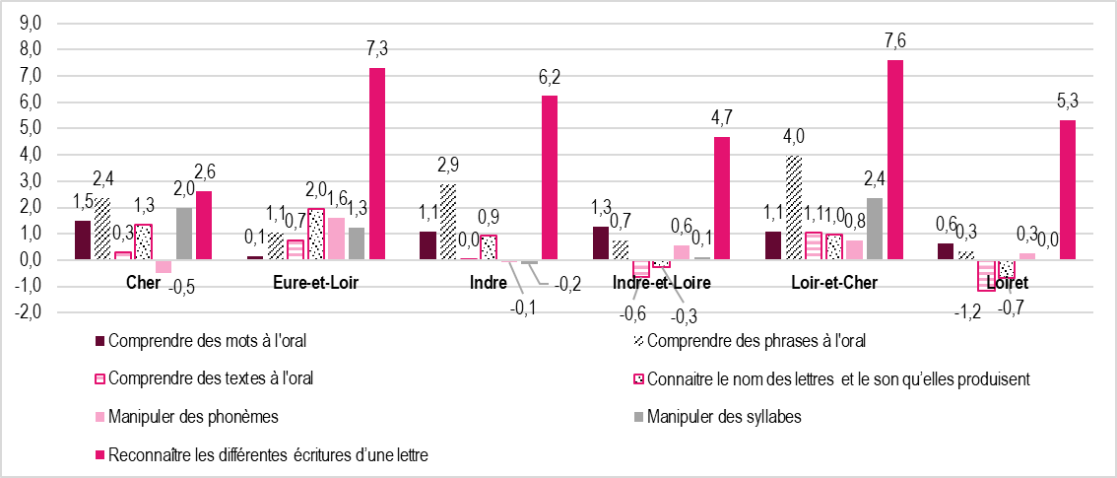
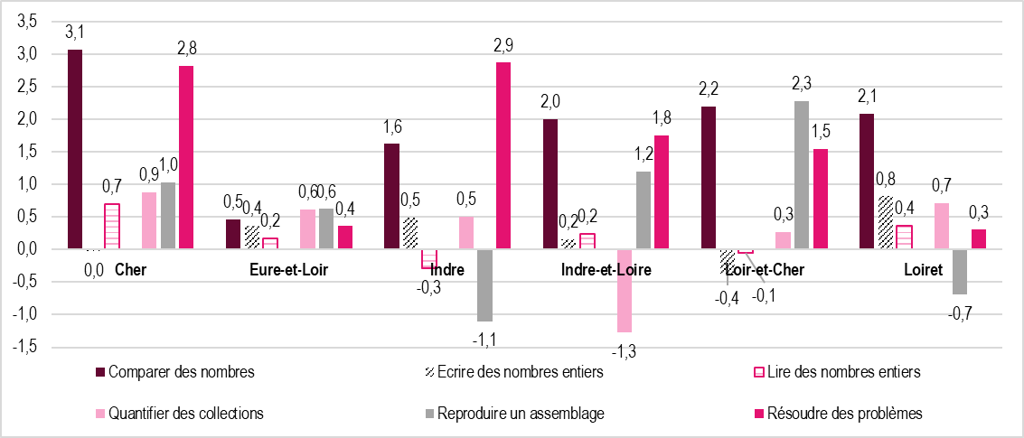
 | Mathématiques | Cher | Eure-et-Loir | Indre | Indre-et-Loire | Loir-et-Cher | Loiret | Académie
 | Comparer des nombres | 82.3% | 79.3% | 80.2% | 83.1% | 80.6% | 80.4% | 81.0%
 | Ecrire des nombres entiers | 90.5% | 88.8% | 92.6% | 91.3% | 88.6% | 90.2% | 90.2%
 | Lire des nombres entiers | 94.0% | 92.3% | 93.7% | 94.2% | 92.2% | 93.0% | 93.2%
 | Placer un nombre sur une ligne graduée | 76.3% | 73.5% | 77.8% | 77.6% | 77.4% | 74.8% | 75.9%
 | Quantifier des collections | 87.9% | 84.7% | 88.1% | 86.6% | 86.2% | 86.3% | 86.3%
 | Reproduire un assemblage | 86.0% | 83.5% | 85.0% | 87.0% | 85.5% | 83.0% | 84.8%
 | Résoudre des problèmes | 68.8% | 65.9% | 68.5% | 71.9% | 69.3% | 66.2% | 68.3%

Note de lecture : en 2022, dans le Cher, 73,5 % des élèves de CP présentent une maîtrise satisfaisante dans le domaine « Comprendre des mots à l’oral» .
Champ : académie d’Orléans-Tours, public + privé sous contrat
Source : Rectorat de l'académie d'Orléans-Tours - DEP, MENJ-DEPP, Repères CP.

Réf. : Stats infos, n° 23.04 © DEP

 |  |  |  |  |  |  |  |  | Note de lecture : entre 2021 et 2022, en début de CP, la proportion des élèves ayant une maîtrise satisfaisante dans le domaine «Comprendre des mots à l’oral» a augmenté de 1,5 point dans le Cher. |  |  |  |  |  |  |  |  | Note de lecture : entre 2021 et 2022, en début de CP, la proportion des élèves ayant une maîtrise satisfaisante dans le domaine «Comparer des nombres» a augmenté de 3,1 points dans le Cher.
 |  |  |  |  |  |  |  |  | Champ : académie d’Orléans-Tours, public + privé sous contrat |  |  |  |  |  |  |  |  | Champ : académie d’Orléans-Tours, public + privé sous contrat
 |  |  |  |  |  |  |  |  | Source : Rectorat de l'académie d'Orléans-Tours - DEP, MENJ-DEPP, Repères CP. |  |  |  |  |  |  |  |  | Source : Rectorat de l'académie d'Orléans-Tours - DEP, MENJ-DEPP, Repères CP.

 |  |  |  |  |  |  |  |  | Réf. : Stats infos, n° 23.04 © DEP |  |  |  |  |  |  |  |  | Réf. : Stats infos, n° 23.04 © DEP

